怪物音效
 | 数量统计 | 28
主题 | 名称 | 图鉴 | 普通攻击动作 | 普通攻击音效 | 技能攻击动作 | 技能攻击音效 | 技能效果 | 死亡音效
医院 | 护士 | 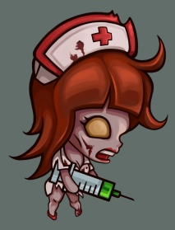 | 使用注射器从上往下扎对手 1次 | weapon_edge.wav | 无 |  | 无 | mon_female_nor_dead.wav
医院 | 手术医师 | 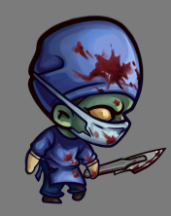 | 使用手术刀从后往前捅对手 1次 | weapon_edge.wav | 无 |  | 无 | mon_male_nor_dead.wav
医院 | 病人 | 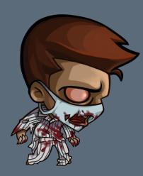 | 使用双手从上往下刨向对手 | mon_male_atc.wav | 无 |  | 无 | mon_male_nor_dead.wav
医院BOSS | 屠夫 |  | 使用巨斧从上往下砸向对手 | mon_map1Boss_atc_nor.wav | 使用巨斧从上往下砸向对手 | mon_map1Boss_atc_skill.wav | 每隔3回合释放1次 每次攻击150%伤害 | mon_male_boss_dead.wav

研究所 | 操作员 | 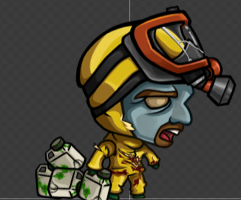 | 使用手中的水桶扔出去，砸向手 | weapon_blunt.wav | 无 |  | 无 | mon_male_nor_dead.wav
研究所 | 研究员 | 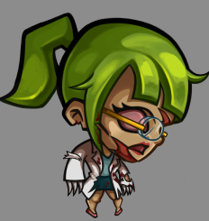 | 使用双手刨从上往下刨向对手 | mon_female_atc.wav | 无 |  | 无 | mon_female_nor_dead.wav
研究所 | 管理员 | 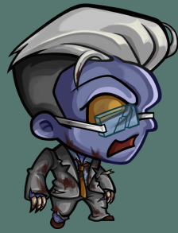 | 使用双手从上往下刨向对手 | mon_male_atc.wav | 无 |  | 无 | mon_male_nor_dead.wav
研究所BOSS | 首席研究官 | 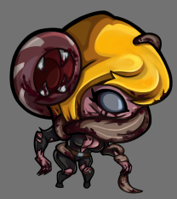 | 使用手中的鞭状物从上往下砸想对手 | mon_map2Boss_atc_nor.wav | 生物口中朝自己喷出绿色毒液 | mon_map2Boss_atc_skill.wav | 每隔3回合恢复1次血量15% | mon_female_boss_dead.wav

机械工厂 | 维修工 | 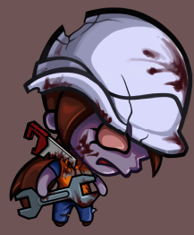 | 使用扳手从上往下敲打对手 | weapon_blunt.wav | 无 |  | 无 | mon_female_nor_dead.wav
机械工厂 | 操作工 |  | 使用锤子从上往下砸对手 1次 | weapon_blunt.wav | 无 |  | 无 | mon_male_nor_dead.wav
机械工厂 | 工头 | 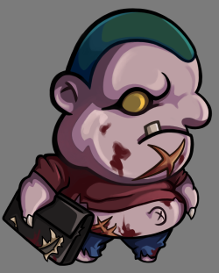 | 用公文包砸对手 1次 | weapon_blunt.wav | 无 |  | 无 | mon_male_nor_dead.wav
机械厂BOSS | 电锯男 | 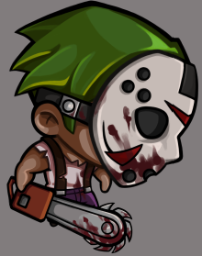 | 使用电锯从上往下砸向对手 |  | 待定 |  | 每隔5回合释放1次 1.伤害130%，玩家防御累积下降15% 2.【脚本】30%几率产生3回合流血效果 | mon_male_boss_dead.wav

化工厂 | 清理员 | 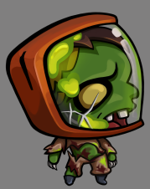 | 使用双手从上往下刨向对手 | mon_male_atc.wav | 无 |  | 无 | mon_male_nor_dead.wav
化工厂 | 操作员 | 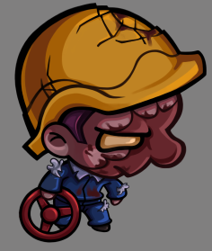 | 使用阀门从上往下砸向对手 | weapon_blunt.wav | 无 |  | 无 | mon_male_nor_dead.wav
化工厂BOSS | 尖刺男 | 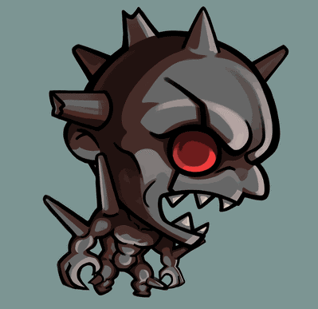 | 双手抱拳从上往下砸向对手 | mon_male_atc.wav | 双手插向地面，从玩家脚底冒出地刺 | mon_map4Boss_atc_skill.wav | 每隔4回合释放1次 1.伤害150%，玩家眩晕1回合 2.【脚本】若玩家血量低于10%，则有10%几率被秒杀 | mon_male_boss_dead.wav

兵工厂 | 试射手 | 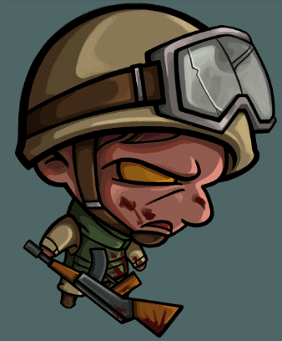 | 使用M16从上往下砸向对手 | weapon_blunt.wav | 无 |  | 无 | mon_male_nor_dead.wav
兵工厂 | 男特工 | 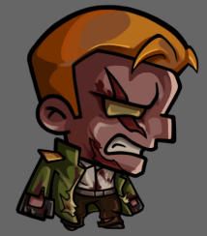 | 使用双拳从上往下砸向对手 |  | 无 |  | 无 | mon_male_nor_dead.wav
兵工厂 | 武器工程师 | 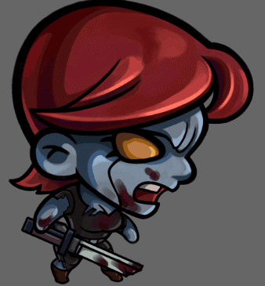 | 使用双手从上往下刨向对手 | weapon_edge.wav | 无 |  | 无 | mon_female_nor_dead.wav
兵工厂BOSS | 利爪战士 | 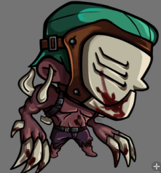 | 使用双手从上往下刨向对手 | weapon_edge.wav | 两只爪子合抱对方（爪子放大） |  | 1.每隔5回合，150%伤害，流血2回合，【脚本】20%几率眩晕1回合 2.【脚本】当血量低于20%，攻击速度提高50%，攻击降低20% | mon_male_boss_dead.wav

通用 | 女市民 | 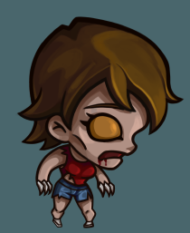 | 使用双手从上往下刨向对手 | mon_female_atc.wav | 无 |  | 无 | mon_female_nor_dead.wav
通用 | 男市民 | 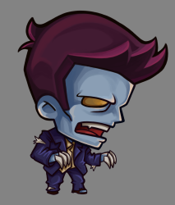 | 使用双手从上往下刨向对手 | mon_male_atc.wav | 无 |  | 无 | mon_male_nor_dead.wav
通用 | 保安 | 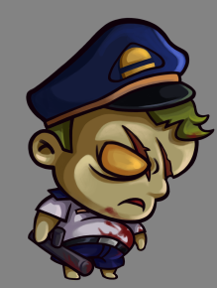 | 使用警棍从上往下砸向对手 | weapon_blunt.wav | 无 |  | 无 | mon_male_nor_dead.wav
通用 | 变异犬 | 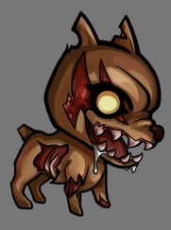 | 向前扑，用牙咬对手 | mon_dog_atc.wav | 无 |  | 无 | mon_dog_dead.wav
通用 | 变异蜘蛛 |  | 喷毒液 |  | 无 |  | 无
通用 | 变异蜥蜴 | 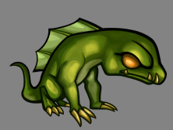 | 向前扑，用前爪刨对手 |  | 无 |  | 无
通用 | 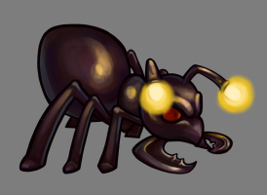 巨型蚂蚁 |  | 向前扑，用前爪刨对手 |  | 无 |  | 无
通用 | 变异蝙蝠 | 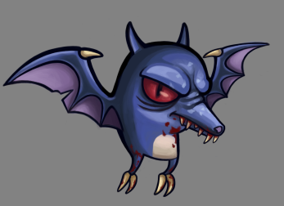 | 飞起来俯冲爪击 |  | 无 |  | 无
通用 | 变异老鼠 | 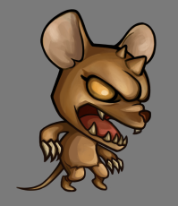 | 向前扑，用前爪刨对手 |  | 无 |  | 无

武器音效
阶段 | 名称 | 描述 | 参考图 | 击中音效
空手 | 棒球棍 | 木质球棍 | 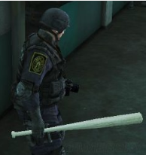 | weapon_blunt.wav
1级 | 工业扳手 | 如图 | 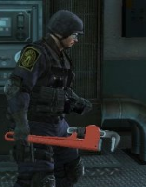 | weapon_blunt.wav
5级 | 铁撬棍 | 如图 有血迹 |  | weapon_edge.wav
10级 | 工兵铲 | 如图 有血迹 |  | weapon_shovel.wav
15级 | 电棍 | 如图 闪着电火花（不要太抢眼） | 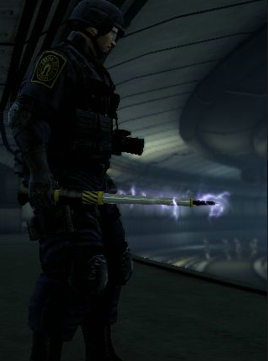 | weapon_blunt.wav
20级 | 狼牙棒 | 铁质棒球棍上有很多尖刺 锈迹斑斑 血迹 | 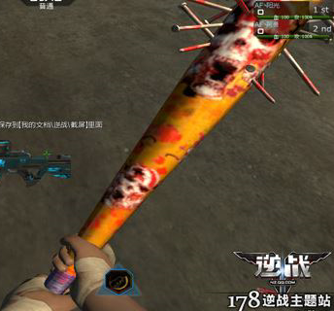 | weapon_edge.wav
25级 | 鹤嘴斧 | 如图 有血迹 | 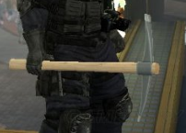 | weapon_edge.wav
30级 | 砍刀 | 如图 有血迹 | 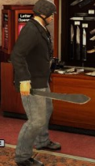 | weapon_edge.wav
35级 | 消防斧 | 如图 有血迹 | 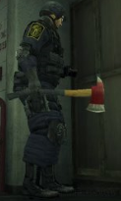 | weapon_edge.wav
40级 | 太刀 | 如图 有血迹 |  | weapon_edge.wav
45级 | 双刃斧 | 如图 两边都有斧刃 有血迹 | 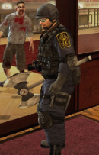 | weapon_edge.wav
50级 | 电锯 | 如图 有血迹 | 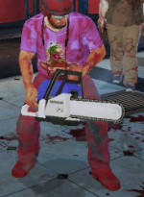

宝箱音效
宝箱名字 | 参考图 | 描述 | 备注 | 音效
垃圾桶 | 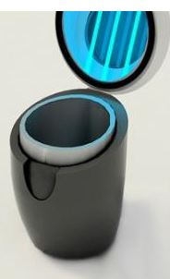 | 造型参考，里面放一点杂物 | 阻碍宝箱 | box_open1.wav
文件柜 | 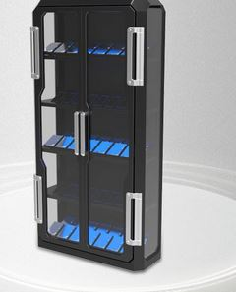 | 造型参考，里面放置一些文件 | 阻碍宝箱 | box_open2.wav
箱子 |  | 材质造型参考，箱口缩小，可以把箱子口换个位置 美术自由斟酌 | 阻碍宝箱 | box_open1.wav
保险柜 | 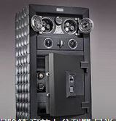 | 造型参考 | 阻碍宝箱 | box_open2.wav
药物箱 | 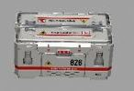 | 造型材质参考，分别为打开前打开后 | 阻碍宝箱 | box_open3.wav
药瓶 | 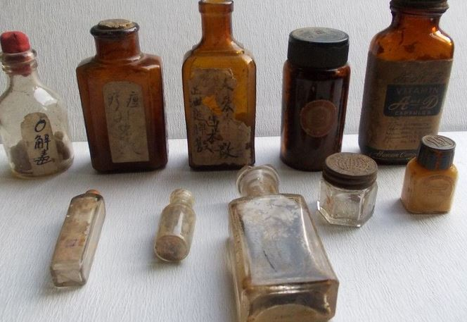 | 造型随机选，数量控制在2-4个之间，药品堆散落在一起， 玩家点击后，变成碎片 | 装饰宝箱 | box_open5.wav
手提箱 |  | 造型材质颜色参考 玩家点击打开后，变成几个零件（螺丝钉这种 | 装饰宝箱 | box_open3.wav
纸箱 | 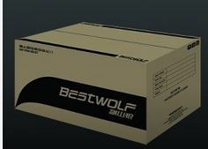 | 造型材质颜色参考 玩家点击之后，变成碎片 | 装饰宝箱 | box_open4.wav
文件包 | 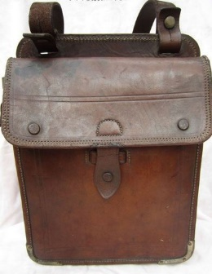 | 造型参考 玩家点击之后，变成碎片 | 装饰宝箱 | box_open6.wav
花盆 |  | 保留底座部分，把玻璃部分扩大，里面有植物玩家点击后，变成玻璃碎片 | 装饰宝箱 | box_open5.wav

